상품제안서
에코 쇼핑 카트 중형 | 상품코드: F12600

 |  |  |  |  |  |  | 02-412-0044 | www.easy1.co.kr
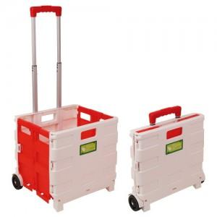 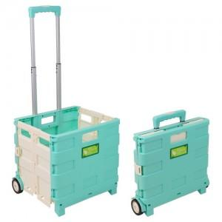

【상세/제작정보】

【인쇄/포장옵션】 | 실크 / 포장불가능

【공급단가】 | 수량 | 100~ | 300~ | 500~ | 1,000~ | 3,000~
*VAT별도 | 화이트+레드 | 17,820원 | 17,160원 | 16,500원 | 15,840원 | 15,440원
 | 민트+베이지 | 17,820원 | 17,160원 | 16,500원 | 15,840원 | 15,440원

【상품 URL】 | http://www.easy1.co.kr/src/goods_detail.php?gdno=12600

